소비자물가지수(e-나라지표)
『소비자물가지수』

※그래프

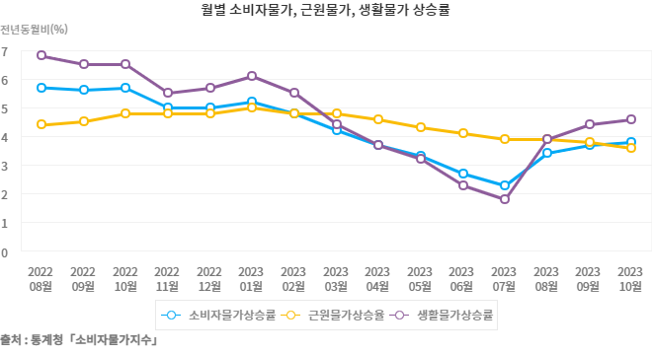

※통계표
통계표명: | 소비자물가상승률
단위: | 전년비,전년동월비, %
 | 2019 | 2020 | 2021 | 2022 | 2023 | 202405월 | 202406월 | 202407월 | 202408월 | 202409월 | 202410월
소비자물가 | 0.4 | 0.5 | 2.5 | 5.1 | 3.6 | 2.7 | 2.4 | 2.6 | 2.0 | 1.6 | 1.3
- 농축수산물 | -1.7 | 6.7 | 8.7 | 3.8 | 3.1 | 8.7 | 6.5 | 5.5 | 2.4 | 2.3 | 1.2
- 공업제품 | -0.2 | -0.2 | 2.3 | 6.9 | 2.6 | 2.1 | 2.1 | 2.6 | 1.4 | 0.3 | -0.3
- 집세 | -0.1 | 0.2 | 1.4 | 1.9 | 0.5 | 0.1 | 0.3 | 0.4 | 0.4 | 0.5 | 0.5
- 공공서비스 | -0.5 | -1.9 | 1.0 | 0.8 | 1.3 | 2.2 | 2.2 | 1.9 | 1.4 | 1.3 | 0.9
- 개인서비스 | 1.9 | 1.2 | 2.6 | 5.4 | 4.8 | 2.8 | 2.7 | 2.9 | 3.0 | 2.9 | 2.9
근원물가 | 0.9 | 0.7 | 1.8 | 4.1 | 4.0 | 2.2 | 2.2 | 2.2 | 2.1 | 2.0 | 1.8
생활물가 | 0.2 | 0.4 | 3.2 | 6.0 | 3.9 | 3.1 | 2.8 | 3.0 | 2.1 | 1.5 | 1.2
출처: | 통계청「소비자물가지수」
주석: | 2020년을 100으로 458개 조사항목을 가중평균하여 매월 지수를 산출 발표

※의미분석
지표설명 | ■ 소비자물가지수 개념 ° 소비자물가지수 - 도시가계가 일상생활을 영위하기 위해 구입하는 상품가격과 서비스 요금의 변동을 종합적으로 측정하기 위해 작성하는 지수 - 2020년을 기준(=100)으로 가계소비지출에서 차지하는 비중으로 1,000분비로 산출, 품목 458개를 대상으로 작성 ° 농산물 및 석유류 제외지수 - 소비자물가조사 458개 품목 중 가뭄이나 장마와 같은 계적적인 요인이나 국제유가 변동 등 일시적인 충격에 의한 물가변동분을 제거하고 장기적인 추세를 파악하기 위해 곡물을 제외한 농산물과 석유류에 해당되는 품목들을 제외하고 나머지 401개 품목들의 가격변동만을 집계하여 작성한 지수로서 근원 인플레이션에 가까운 지수 ° 식료품 및 에너지 제외지수 - 농산물 및 석유류 제외지수의 제외품목에 수산물, 축산물 및 에너지를 추가로 제외한 지수 (OECD 방식) ° 생활물가 - 일반소비자들이 자주 구입하는 품목과 기본 생필품 144개 품목을 대상으로 작성한 지수 ■ 의의 및 활용도 : ° 매월 상품가격과 서비스 요금의 변동률을 측정하여 물가상승에 따른 소비자부담, 구매력 등 측정에 활용 ■ 수치해석 방법 ° 전월(년)비 상승률 : 전월(년)과 비교한 금월(년)의 물가수준 변동률 (예 : 08년 7월 전월비 0.7% 상승은 08.7월 소비자물가지수가 08.6월 대비 0.7% 상승한 것을 나타냄) ° 전년동월비 상승률 : 전년도 같은 달과 비교한 금월의 물가수준 변동률 (예 : 08년 7월 전년동월비 5.9% 상승은 08.7월 소비자물가지수가 07.7월 대비 5.9% 상승한 것을 나타냄) ° 전년동기비 상승률 : 금년 1월부터 금월까지의 물가(평균)을 전년 동기간 물가수준(평균)과 비교한 변동률 (예 : 08년 7월 전년동기비 4.5% 상승은 08년 1월에서 7월까지 소비자물가지수 평균이 07년 1월에서 7월까지 소비자물가 평균보다 4.5% 상승한 것을 나타냄)
지표해석 | ■ 최근 소비자물가 동향 및 분석 ○ 8월 소비자물가는 전년동월비 5.7% 상승(전월비 △0.1%하락), 근원물가(농산물, 석유류 제외)는 전년동월비 4.4% 상승(전월비 0.2%상승) ○ 생활물가지수는 전년동월비 6.8% 상승, 신선식품지수는 전년동월비 14.9% 상승
유의사항 | o 소비자물가지수는 물가변동이 도시가구의 소비생활에 미치는 영향을 나타내는 지표로 어느 특정 가구나 계층을 대상으로 측정하는 것이 아니라 전체 도시 가구의 평균적인 영향을 나타냄 o 체감물가는 소비자들이 일상생활에서 자주 구입하는 품목들의 가격변동을 통해 느끼는 것이므로 개인별 또는 가구별로 차이가 있을 수 있음 o 2020년 기공표 통계의 가중치 개편 적용

※관련용어
생활물가지수: | 소비자들의 체감물가를 설명하기 위해 구입 빈도가 높고 지출비중이 높아 가격변동을 민감하게 느끼는 144개 품목으로 작성한 지수
근원물가지수(농산물 및 석유류 제외지수): | 전체 소비자물가 458개 품목 중에서 계절적으로 영향받는 농산물과 외부적요인에 크게 영향받는 석유류 등을 제외하고 나머지 품목을 별도로 집계한지수. 물가변동의 장기적인 추세를 파악하기 위한 것으로 근원 인플레이션 지수라 할 수 있음

※지표정보
담당 부서 및 연락처 | 기획재정부, 물가정책과, 044-215-2781
최근 갱신일 | 2024-11-05(입력예정일 : 2024-12-04)
자료 출처 | 『소비자물가지수』(매 익월 초)
공표 주기 | 매월

